23 23 Draft Pekerjaan
LAMPIRAN XXIII
Standar Operasional Prosedur (SOP) Penggunaan Aplikasi ARUMANIS dan Panel Pengawasan — Monitoring Infrastruktur Air Minum dan Sanitasi Kabupaten Cianjur
Tanggal: --------
PROSEDUR PELAKSANAAN DRAFT PEKERJAAN
Route: /draft-pekerjaan
No. | Kegiatan | Pelaksana |  |  |  | Mutu Baku |  |  | Ket
 |  | Admin | Operator | Pengawas | Sistem | Persyaratan / Kelengkapan | Waktu | Output
1. | Buka /draft-pekerjaan. | 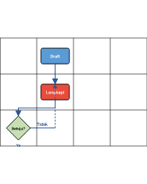 |  |  |  | Hak akses | ± 3 mnt | Daftar draft
2. | Lengkapi draft → submit untuk review. |  |  |  |  | Field wajib | ± 20 mnt | Draft lengkap
3. | Admin review & publish ke pekerjaan aktif. |  |  |  |  | Checklist | ± 10 mnt | Pekerjaan aktif / revisi

24 24 Penyedia
LAMPIRAN XXIV
Standar Operasional Prosedur (SOP) Penggunaan Aplikasi ARUMANIS dan Panel Pengawasan — Monitoring Infrastruktur Air Minum dan Sanitasi Kabupaten Cianjur
Tanggal: --------
PROSEDUR PELAKSANAAN PENYEDIA / REKANAN
Route: /penyedia
No. | Kegiatan | Pelaksana |  |  |  | Mutu Baku |  |  | Ket
 |  | Admin | Operator | Pengawas | Sistem | Persyaratan / Kelengkapan | Waktu | Output
1. | Login Arumanis → buka /penyedia (Penyedia). | 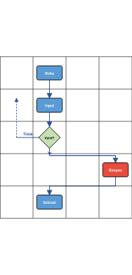 |  |  |  | Hak akses menu Penyedia | ± 2 menit | Daftar/data tampil
2. | Tambah penyedia: nama, NPWP, kontak. |  |  |  |  | Form lengkap | ± 10 mnt | Data terisi
3. | Validasi field wajib & format data. |  |  |  |  | Aturan validasi modul | ± 2 menit | Siap simpan / pesan error | Perbaiki bila Tidak
4. | Klik Simpan → sistem persist ke APIAMIS. |  |  |  |  | Koneksi API aktif | Real-time | Notifikasi sukses
5. | Verifikasi record di daftar / detail. |  |  |  |  | — | ± 2 menit | Data tersimpan benar

27 27 Register Dokumen
LAMPIRAN XXVII
Standar Operasional Prosedur (SOP) Penggunaan Aplikasi ARUMANIS dan Panel Pengawasan — Monitoring Infrastruktur Air Minum dan Sanitasi Kabupaten Cianjur
Tanggal: --------
PROSEDUR PELAKSANAAN REGISTER DOKUMEN PEKERJAAN
Route: /pekerjaan/register
No. | Kegiatan | Pelaksana |  |  |  | Mutu Baku |  |  | Ket
 |  | Admin | Operator | Pengawas | Sistem | Persyaratan / Kelengkapan | Waktu | Output
1. | Buka /pekerjaan/register. | 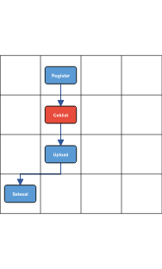 |  |  |  | Pekerjaan aktif | ± 5 mnt | Daftar register
2. | Centang kelengkapan dokumen per item. |  |  |  |  | Template dokumen | ± 15 mnt | Status kelengkapan
3. | Upload dokumen yang belum ada di /berkas. |  |  |  |  | File PDF/image | ± 15 mnt | Register lengkap
4. | Admin verifikasi register final. |  |  |  |  | — | ± 5 mnt | Siap audit

28 28 Checklist Pekerjaan
LAMPIRAN XXVIII
Standar Operasional Prosedur (SOP) Penggunaan Aplikasi ARUMANIS dan Panel Pengawasan — Monitoring Infrastruktur Air Minum dan Sanitasi Kabupaten Cianjur
Tanggal: --------
PROSEDUR PELAKSANAAN CHECKLIST PEKERJAAN
Route: /checklist
No. | Kegiatan | Pelaksana |  |  |  | Mutu Baku |  |  | Ket
 |  | Admin | Operator | Pengawas | Sistem | Persyaratan / Kelengkapan | Waktu | Output
1. | Buka /checklist → pilih pekerjaan. | 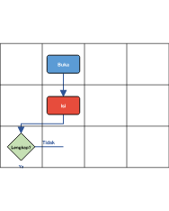 |  |  |  | Pekerjaan aktif | ± 5 mnt | Form checklist
2. | Isi item checklist tahap pelaksanaan. |  |  |  |  | Template checklist | ± 15 mnt | Checklist terisi
3. | Simpan & verifikasi kelengkapan. |  |  |  |  | — | ± 5 mnt | Checklist final

29 29 Post Pekerjaan
LAMPIRAN XXIX
Standar Operasional Prosedur (SOP) Penggunaan Aplikasi ARUMANIS dan Panel Pengawasan — Monitoring Infrastruktur Air Minum dan Sanitasi Kabupaten Cianjur
Tanggal: --------
PROSEDUR PELAKSANAAN POST PEKERJAAN / SERAH TERIMA
Route: /post-pekerjaan
No. | Kegiatan | Pelaksana |  |  |  | Mutu Baku |  |  | Ket
 |  | Admin | Operator | Pengawas | Sistem | Persyaratan / Kelengkapan | Waktu | Output
1. | Buka /post-pekerjaan. | 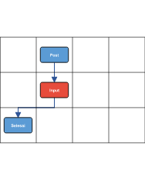 |  |  |  | Pekerjaan selesai | ± 5 mnt | Daftar post
2. | Isi data serah terima & dokumentasi akhir. |  |  |  |  | Foto 100% | ± 30 mnt | Post terisi
3. | Admin approve post pekerjaan. |  |  |  |  | Review dokumen | ± 15 mnt | Pekerjaan closed

32 32 Master Pengawas
LAMPIRAN XXXII
Standar Operasional Prosedur (SOP) Penggunaan Aplikasi ARUMANIS dan Panel Pengawasan — Monitoring Infrastruktur Air Minum dan Sanitasi Kabupaten Cianjur
Tanggal: --------
PROSEDUR PELAKSANAAN MASTER PENGAWAS
Route: /pengawas
No. | Kegiatan | Pelaksana |  |  |  | Mutu Baku |  |  | Ket
 |  | Admin | Operator | Pengawas | Sistem | Persyaratan / Kelengkapan | Waktu | Output
1. | Login Arumanis → buka /pengawas (Pengawas). | 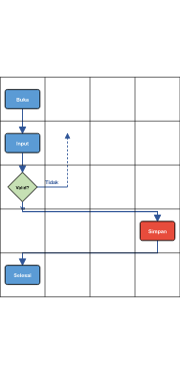 |  |  |  | Hak akses menu Pengawas | ± 2 menit | Daftar/data tampil
2. | Tambah pengawas: NIP, nama, kontak. |  |  |  |  | Form lengkap | ± 10 mnt | Data terisi
3. | Validasi field wajib & format data. |  |  |  |  | Aturan validasi modul | ± 2 menit | Siap simpan / pesan error | Perbaiki bila Tidak
4. | Klik Simpan → sistem persist ke APIAMIS. |  |  |  |  | Koneksi API aktif | Real-time | Notifikasi sukses
5. | Verifikasi record di daftar / detail. |  |  |  |  | — | ± 2 menit | Data tersimpan benar

33 33 Panduan Pengguna
LAMPIRAN XXXIII
Standar Operasional Prosedur (SOP) Penggunaan Aplikasi ARUMANIS dan Panel Pengawasan — Monitoring Infrastruktur Air Minum dan Sanitasi Kabupaten Cianjur
Tanggal: --------
PROSEDUR PELAKSANAAN PANDUAN PENGGUNA IN-APP
Route: /panduan
No. | Kegiatan | Pelaksana |  |  |  | Mutu Baku |  |  | Ket
 |  | Admin | Operator | Pengawas | Sistem | Persyaratan / Kelengkapan | Waktu | Output
1. | Login → buka /panduan. | 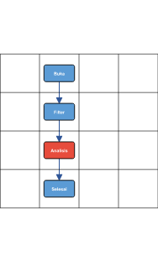 |  |  |  | Hak akses Panduan | ± 2 menit | Halaman modul
2. | Atur filter tahun / wilayah / pencarian. |  |  |  |  | Data induk tersedia | ± 3 menit | Data terfilter
3. | Navigasi topik panduan & buka tautan modul terkait. |  |  |  |  | — | ± 5 mnt | Insight / ringkasan
4. | Export atau tindak lanjut bila diperlukan. |  |  |  |  | — | Sesuai kebutuhan | Laporan / keputusan

34 34 Foto Dokumentasi
LAMPIRAN XXXIV
Standar Operasional Prosedur (SOP) Penggunaan Aplikasi ARUMANIS dan Panel Pengawasan — Monitoring Infrastruktur Air Minum dan Sanitasi Kabupaten Cianjur
Tanggal: --------
PROSEDUR PELAKSANAAN FOTO DOKUMENTASI (KANTOR)
Route: /foto
No. | Kegiatan | Pelaksana |  |  |  | Mutu Baku |  |  | Ket
 |  | Admin | Operator | Pengawas | Sistem | Persyaratan / Kelengkapan | Waktu | Output
1. | Buka /foto → filter pekerjaan/output. | 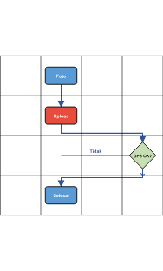 |  |  |  | Pekerjaan aktif | ± 5 mnt | Galeri foto
2. | Upload foto slot progress (0–100%). |  |  |  |  | GPS dalam desa | Per slot | Foto tersimpan
3. | Validasi geo-fencing sistem. |  |  |  |  | Koordinat desa | Real-time | Foto diterima / ditolak
4. | Cetak PDF dokumentasi bila perlu. |  |  |  |  | Popup diizinkan | ± 5 mnt | PDF foto

37 37 Berkas Digital
LAMPIRAN XXXVII
Standar Operasional Prosedur (SOP) Penggunaan Aplikasi ARUMANIS dan Panel Pengawasan — Monitoring Infrastruktur Air Minum dan Sanitasi Kabupaten Cianjur
Tanggal: --------
PROSEDUR PELAKSANAAN BERKAS & DRIVE 3-ZONA
Route: /berkas
No. | Kegiatan | Pelaksana |  |  |  | Mutu Baku |  |  | Ket
 |  | Admin | Operator | Pengawas | Sistem | Persyaratan / Kelengkapan | Waktu | Output
1. | Buka /berkas → pilih pekerjaan/zona. |  |  |  |  | Pekerjaan aktif | ± 5 mnt | Drive berkas
2. | Upload dokumen ke zona (kontrak/lapangan/arsip). |  |  |  |  | Format file | ± 10 mnt | File terunggah
3. | Preview / download / organize dokumen. |  |  |  |  | — | ± 10 mnt | Berkas rapi
4. | Verifikasi kelengkapan register dokumen. |  |  |  |  | Register | ± 5 mnt | Lengkap

39 39 Komentar Publikasi
LAMPIRAN XXXIX
Standar Operasional Prosedur (SOP) Penggunaan Aplikasi ARUMANIS dan Panel Pengawasan — Monitoring Infrastruktur Air Minum dan Sanitasi Kabupaten Cianjur
Tanggal: --------
PROSEDUR PELAKSANAAN MODERASI KOMENTAR PUBLIKASI
Route: /manajemen-publikasi/komentar
No. | Kegiatan | Pelaksana |  |  |  | Mutu Baku |  |  | Ket
 |  | Admin | Operator | Pengawas | Sistem | Persyaratan / Kelengkapan | Waktu | Output
1. | Buka moderasi komentar. | 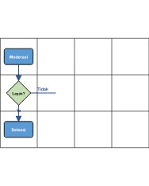 |  |  |  | Hak publikasi | ± 3 mnt | Daftar komentar
2. | Review komentar → approve/hide/delete. |  |  |  |  | Kebijakan moderasi | ± 10 mnt | Komentar ditangani
3. | Publikasi tetap sesuai standar. |  |  |  |  | — | — | Halaman publik aman

46 46 Audit Trail
LAMPIRAN XLVI
Standar Operasional Prosedur (SOP) Penggunaan Aplikasi ARUMANIS dan Panel Pengawasan — Monitoring Infrastruktur Air Minum dan Sanitasi Kabupaten Cianjur
Tanggal: --------
PROSEDUR PELAKSANAAN AUDIT TRAIL
Route: /audit-logs
No. | Kegiatan | Pelaksana |  |  |  | Mutu Baku |  |  | Ket
 |  | Admin | Operator | Pengawas | Sistem | Persyaratan / Kelengkapan | Waktu | Output
1. | Login → buka /audit-logs. | 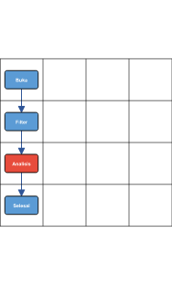 |  |  |  | Hak akses Audit Trail | ± 2 menit | Halaman modul
2. | Atur filter tahun / wilayah / pencarian. |  |  |  |  | Data induk tersedia | ± 3 menit | Data terfilter
3. | Filter log aktivitas user → export untuk audit. |  |  |  |  | — | ± 5 mnt | Insight / ringkasan
4. | Export atau tindak lanjut bila diperlukan. |  |  |  |  | — | Sesuai kebutuhan | Laporan / keputusan

49 49 Assign Pekerjaan
LAMPIRAN XLIX
Standar Operasional Prosedur (SOP) Penggunaan Aplikasi ARUMANIS dan Panel Pengawasan — Monitoring Infrastruktur Air Minum dan Sanitasi Kabupaten Cianjur
Tanggal: --------
PROSEDUR PELAKSANAAN ASSIGN PEKERJAAN KE PENGAWAS
Route: /user-pekerjaan
No. | Kegiatan | Pelaksana |  |  |  | Mutu Baku |  |  | Ket
 |  | Admin | Operator | Pengawas | Sistem | Persyaratan / Kelengkapan | Waktu | Output
1. | Buka /user-pekerjaan. | 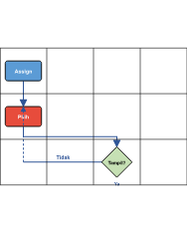 |  |  |  | User pengawas ada | ± 5 mnt | Form assign
2. | Pilih pengawas & centang pekerjaan/paket. |  |  |  |  | Daftar paket | ± 15 mnt | Assign tersimpan
3. | Uji tampil di dashboard pengawas. |  |  |  |  | SSO uji | ± 5 mnt | Penugasan OK

50 50 Broadcast Notifikasi
LAMPIRAN L
Standar Operasional Prosedur (SOP) Penggunaan Aplikasi ARUMANIS dan Panel Pengawasan — Monitoring Infrastruktur Air Minum dan Sanitasi Kabupaten Cianjur
Tanggal: --------
PROSEDUR PELAKSANAAN BROADCAST NOTIFIKASI
Route: /notifications/broadcast
No. | Kegiatan | Pelaksana |  |  |  | Mutu Baku |  |  | Ket
 |  | Admin | Operator | Pengawas | Sistem | Persyaratan / Kelengkapan | Waktu | Output
1. | Buka /notifications/broadcast. | 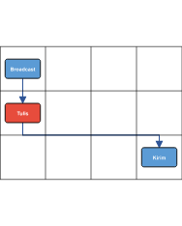 |  |  |  | Hak admin | ± 3 mnt | Form broadcast
2. | Tulis pesan & pilih target role/user. |  |  |  |  | Konten jelas | ± 10 mnt | Preview
3. | Kirim → notifikasi masuk ke pengguna. |  |  |  |  | Queue notifikasi | Real-time | Notifikasi terkirim

52 52 Puspen Review Pekerjaan
LAMPIRAN LII
Standar Operasional Prosedur (SOP) Penggunaan Aplikasi ARUMANIS dan Panel Pengawasan — Monitoring Infrastruktur Air Minum dan Sanitasi Kabupaten Cianjur
Tanggal: --------
PROSEDUR PELAKSANAAN PUSPEN — REVIEW PEKERJAAN
Route: /puspen/review-pekerjaan
No. | Kegiatan | Pelaksana |  |  |  | Mutu Baku |  |  | Ket
 |  | Admin | Operator | Pengawas | Sistem | Persyaratan / Kelengkapan | Waktu | Output
1. | Buka /puspen/review-pekerjaan. | 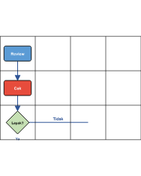 |  |  |  | Akses Puspen | ± 5 mnt | Antrian review
2. | Buka detail pekerjaan → cek foto/progress/RAB. |  |  |  |  | Data lapangan sync | ± 20 mnt | Catatan review
3. | Approve / minta perbaikan ke pengawas. |  |  |  |  | Checklist review | ± 10 mnt | Status review

55 55 Puspen Sign PDF
LAMPIRAN LV
Standar Operasional Prosedur (SOP) Penggunaan Aplikasi ARUMANIS dan Panel Pengawasan — Monitoring Infrastruktur Air Minum dan Sanitasi Kabupaten Cianjur
Tanggal: --------
PROSEDUR PELAKSANAAN PUSPEN — TANDA TANGAN PDF
Route: /puspen/sign-pdf
No. | Kegiatan | Pelaksana |  |  |  | Mutu Baku |  |  | Ket
 |  | Admin | Operator | Pengawas | Sistem | Persyaratan / Kelengkapan | Waktu | Output
1. | Upload PDF ke Sign PDF. | 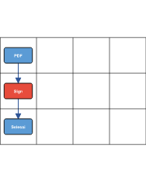 |  |  |  | File PDF | ± 5 mnt | PDF loaded
2. | Letakkan tanda tangan digital. |  |  |  |  | Sertifikat/TTD | ± 10 mnt | PDF signed
3. | Download & simpan ke /berkas. |  |  |  |  | — | ± 5 mnt | Dokumen arsip

58 58 PG Dashboard
LAMPIRAN LVIII
Standar Operasional Prosedur (SOP) Penggunaan Aplikasi ARUMANIS dan Panel Pengawasan — Monitoring Infrastruktur Air Minum dan Sanitasi Kabupaten Cianjur
Tanggal: --------
PROSEDUR PELAKSANAAN PANEL PENGAWASAN — DASHBOARD
Route: /pengawasan/
No. | Kegiatan | Pelaksana |  |  |  | Mutu Baku |  |  | Ket
 |  | Admin | Operator | Pengawas | Sistem | Persyaratan / Kelengkapan | Waktu | Output
1. | SSO login → dashboard /pengawasan/. | 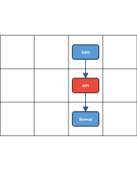 |  |  |  | Penugasan aktif | ± 2 mnt | KPI & filter
2. | Baca KPI, filter paket, buka perlu perhatian. |  |  |  |  | — | Harian | Prioritas paket
3. | Navigasi ke pekerjaan / tiket / laporan. |  |  |  |  | — | ± 3 mnt | Modul tujuan

59 59 PG Daftar Pekerjaan
LAMPIRAN LIX
Standar Operasional Prosedur (SOP) Penggunaan Aplikasi ARUMANIS dan Panel Pengawasan — Monitoring Infrastruktur Air Minum dan Sanitasi Kabupaten Cianjur
Tanggal: --------
PROSEDUR PELAKSANAAN PANEL PENGAWASAN — DAFTAR PEKERJAAN
Route: /pengawasan/pekerjaan
No. | Kegiatan | Pelaksana |  |  |  | Mutu Baku |  |  | Ket
 |  | Admin | Operator | Pengawas | Sistem | Persyaratan / Kelengkapan | Waktu | Output
1. | Buka /pengawasan/pekerjaan. | 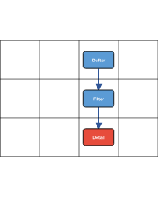 |  |  |  | Assign aktif | ± 2 mnt | Tabel paket
2. | Filter & paginasi daftar pekerjaan. |  |  |  |  | — | ± 3 mnt | Paket terfilter
3. | Klik baris → buka detail pekerjaan. |  |  |  |  | — | ± 1 mnt | Halaman detail

60 60 PG Detail Pekerjaan
LAMPIRAN LX
Standar Operasional Prosedur (SOP) Penggunaan Aplikasi ARUMANIS dan Panel Pengawasan — Monitoring Infrastruktur Air Minum dan Sanitasi Kabupaten Cianjur
Tanggal: --------
PROSEDUR PELAKSANAAN PANEL PENGAWASAN — DETAIL PEKERJAAN (6 TAB)
Route: /pengawasan/pekerjaan/:id
No. | Kegiatan | Pelaksana |  |  |  | Mutu Baku |  |  | Ket
 |  | Admin | Operator | Pengawas | Sistem | Persyaratan / Kelengkapan | Waktu | Output
1. | Tab Ringkasan: baca metadata paket & status foto. | 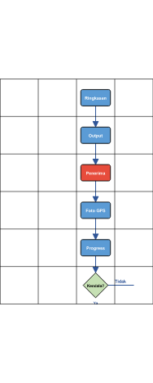 |  |  |  | — | ± 5 mnt | Konteks paket
2. | Tab Output: kelola komponen output pekerjaan. |  |  |  |  | RAB | ± 15 mnt | Output lengkap
3. | Tab Penerima: input individu/komunal, jiwa, NIK. |  |  |  |  | Data penerima | ± 20 mnt | Penerima tercatat
4. | Tab Foto: upload slot 0–100% + GPS per output. |  |  |  |  | GPS aktif | Per kunjungan | Matriks foto
5. | Tab Progress: estimasi fisik & keuangan mingguan. |  |  |  |  | Form progress | Mingguan | Deviasi update
6. | Tab Tiket: buat/lihat tiket terkait paket. |  |  |  |  | Modul tiket | Sesuai kejadian | Tiket / selesai

61 61 PG Buat Laporan
LAMPIRAN LXI
Standar Operasional Prosedur (SOP) Penggunaan Aplikasi ARUMANIS dan Panel Pengawasan — Monitoring Infrastruktur Air Minum dan Sanitasi Kabupaten Cianjur
Tanggal: --------
PROSEDUR PELAKSANAAN PANEL PENGAWASAN — BUAT LAPORAN MINGGUAN
Route: /pengawasan/buat-laporan
No. | Kegiatan | Pelaksana |  |  |  | Mutu Baku |  |  | Ket
 |  | Admin | Operator | Pengawas | Sistem | Persyaratan / Kelengkapan | Waktu | Output
1. | Buka /pengawasan/buat-laporan → pilih paket. | 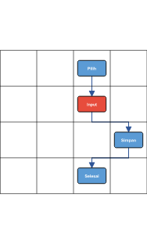 |  |  |  | Minggu aktif | ± 5 mnt | Form laporan
2. | Isi Rencana & Realisasi per item RAB. |  |  |  |  | Kunjungan lapangan | ± 30 mnt | Angka terisi
3. | Simpan → sinkron ke APIAMIS/Arumanis. |  |  |  |  | API aktif | Real-time | Laporan tersimpan
4. | Verifikasi di tab Progress pekerjaan. |  |  |  |  | — | ± 3 mnt | Konsisten

62 62 PG Tiket
LAMPIRAN LXII
Standar Operasional Prosedur (SOP) Penggunaan Aplikasi ARUMANIS dan Panel Pengawasan — Monitoring Infrastruktur Air Minum dan Sanitasi Kabupaten Cianjur
Tanggal: --------
PROSEDUR PELAKSANAAN PANEL PENGAWASAN — TIKET KENDALA
Route: /pengawasan/tiket
No. | Kegiatan | Pelaksana |  |  |  | Mutu Baku |  |  | Ket
 |  | Admin | Operator | Pengawas | Sistem | Persyaratan / Kelengkapan | Waktu | Output
1. | Buka /pengawasan/tiket. | 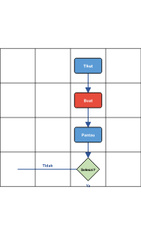 |  |  |  | Login SSO | ± 2 mnt | Daftar tiket
2. | Buat tiket: judul, deskripsi, paket terkait. |  |  |  |  | Kendala lapangan | ± 10 mnt | Tiket terbuka
3. | Pantau komentar & status dari kantor. |  |  |  |  | — | Harian | Tindak lanjut
4. | Tutup bila kendala selesai. |  |  |  |  | — | ± 5 mnt | Tiket closed

63 63 PG Notifikasi
LAMPIRAN LXIII
Standar Operasional Prosedur (SOP) Penggunaan Aplikasi ARUMANIS dan Panel Pengawasan — Monitoring Infrastruktur Air Minum dan Sanitasi Kabupaten Cianjur
Tanggal: --------
PROSEDUR PELAKSANAAN PANEL PENGAWASAN — NOTIFIKASI
Route: /pengawasan/notifikasi
No. | Kegiatan | Pelaksana |  |  |  | Mutu Baku |  |  | Ket
 |  | Admin | Operator | Pengawas | Sistem | Persyaratan / Kelengkapan | Waktu | Output
1. | Buka /pengawasan/notifikasi atau bell icon. | 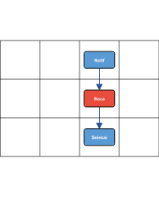 |  |  |  | — | ± 1 mnt | Riwayat notif
2. | Baca broadcast & deadline dari kantor. |  |  |  |  | — | Harian | Inbox clear
3. | Klik notifikasi → navigasi ke modul terkait. |  |  |  |  | Link valid | ± 2 mnt | Tindak lanjut

64 64 PG Profil
LAMPIRAN LXIV
Standar Operasional Prosedur (SOP) Penggunaan Aplikasi ARUMANIS dan Panel Pengawasan — Monitoring Infrastruktur Air Minum dan Sanitasi Kabupaten Cianjur
Tanggal: --------
PROSEDUR PELAKSANAAN PANEL PENGAWASAN — PROFIL PENGAWAS
Route: /pengawasan/profile
No. | Kegiatan | Pelaksana |  |  |  | Mutu Baku |  |  | Ket
 |  | Admin | Operator | Pengawas | Sistem | Persyaratan / Kelengkapan | Waktu | Output
1. | Buka /pengawasan/profile. | 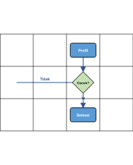 |  |  |  | — | ± 1 mnt | Data user
2. | Cek kecocokan NIP dengan master /pengawas. |  |  |  |  | Master pengawas | ± 3 mnt | Profil valid / hubungi admin
3. | Logout dari menu profil bila selesai. |  |  |  |  | — | ± 1 mnt | Sesi berakhir

65 65 PG Panduan
LAMPIRAN LXV
Standar Operasional Prosedur (SOP) Penggunaan Aplikasi ARUMANIS dan Panel Pengawasan — Monitoring Infrastruktur Air Minum dan Sanitasi Kabupaten Cianjur
Tanggal: --------
PROSEDUR PELAKSANAAN PANEL PENGAWASAN — PANDUAN IN-APP
Route: /pengawasan/panduan
No. | Kegiatan | Pelaksana |  |  |  | Mutu Baku |  |  | Ket
 |  | Admin | Operator | Pengawas | Sistem | Persyaratan / Kelengkapan | Waktu | Output
1. | Buka /pengawasan/panduan. | 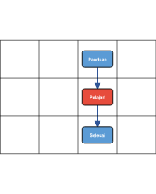 |  |  |  | — | ± 1 mnt | Tutorial interaktif
2. | Ikuti langkah upload foto, progress, tiket. |  |  |  |  | — | ± 15 mnt | Pemahaman alur
3. | Praktikkan di modul pekerjaan. |  |  |  |  | Penugasan aktif | — | Siap operasional

